关系图
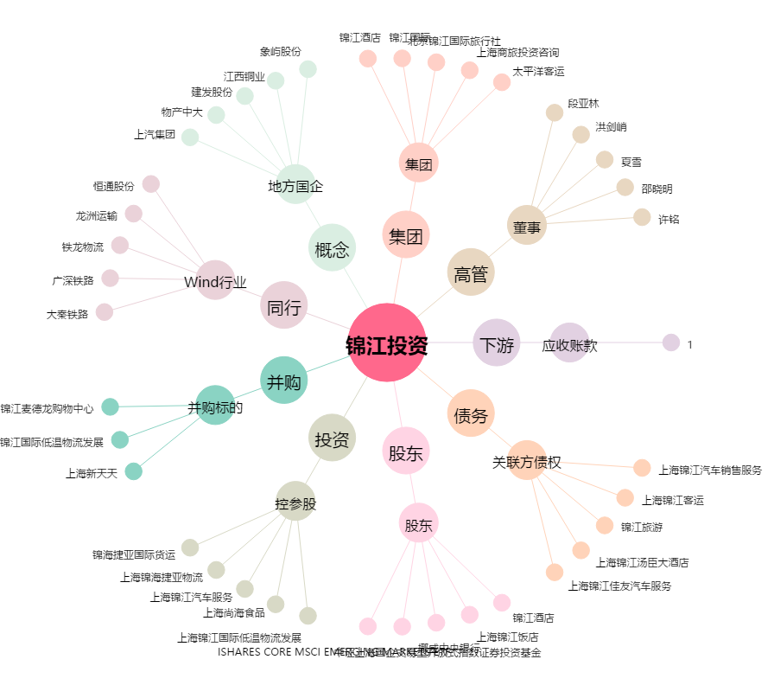
锦江投资[600650.SH] - 关系概览图

